A. Sens.
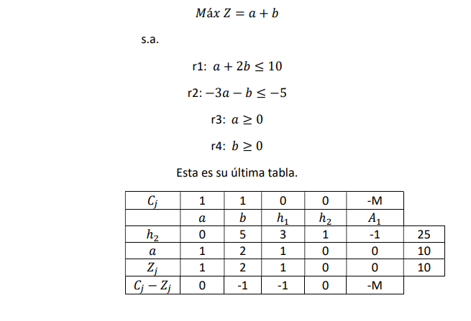
Límite de los coeficientes de la F.O.

Para a:
Cj-Zj/a | 0 | -0.5 | -1 | #DIV/0! | -infinito

Se eligen los valores más próximos a cero (+ y -), que no sea cero ni infinito

 | 1-0.5<=a<=1+0 |  | El 1 es el coef. de la F.O.
 | 0.5<=a<=1

Para b:
Cj-Zj/b | Como la fila de b no aparece en la última tabla, se considera que b no experimenta cambios
 | b=1
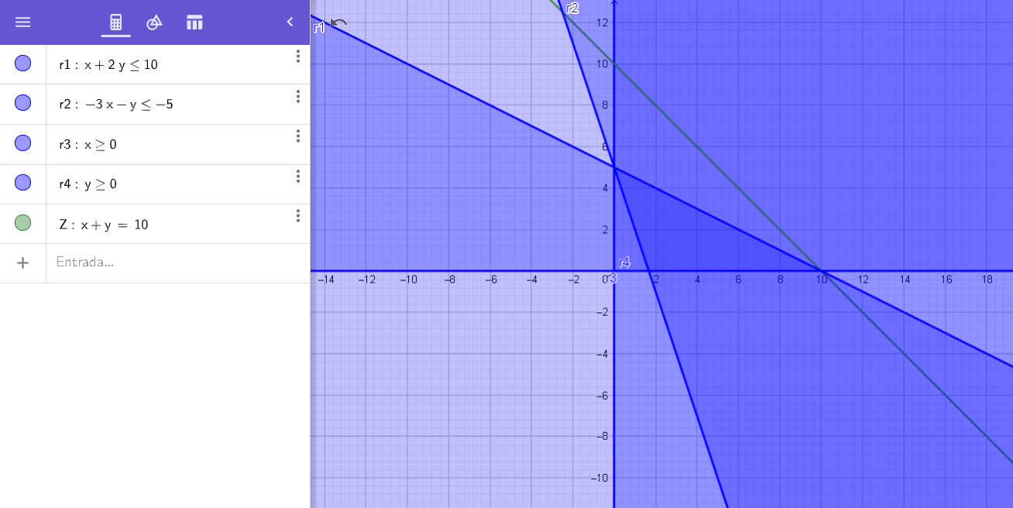
Límite de los coeficientes del vector solución
Para r1:
Vector solución/h1 |  | 8.3333333333 | 10
 | 10-8.3333<=r1<=10+0
 | 1.66666<=r1<=10

Para r2:
Vector solución/h2 |  | 25 | #DIV/0!
 | -5-25<=r2<=-5+0
 | -30<=r2<=-5

